关系图
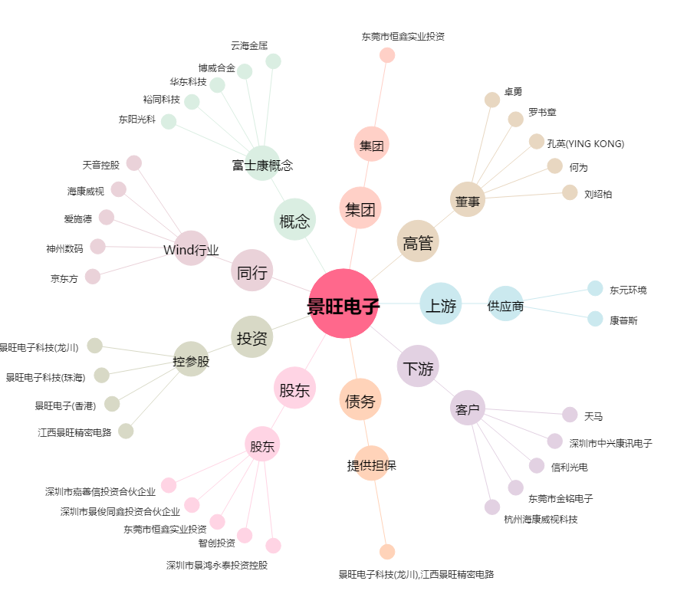
景旺电子[603228.SH] - 关系概览图

